C1
Back

 |  | PCモニタリングシステム｜在宅や遠隔勤務の従業員PCを管理・監視し、セキュリティを高めるPCモニタリングシステム｜PCモニタリングシステム比較サイト

 |  |  |  | イメージ：

 |  |  | (Link to)
 |  |  |  | B1 |  | B3 | B4 |  | B5 |  |  |  | B6 |  |  | B7 | B8 | B9
 |  | TOP｜総合力で選ぶ｜料金で選ぶ｜導入しやすさで選ぶ｜導入実績で選ぶ｜不正抑止で選ぶ｜セキュリティで選ぶ｜勤怠管理で選ぶ

 | B2 |  | ランキングの調査方法 |  |  |  | Home ＞ PCモニタリングシステム

 | B3 |  | 総合力ランキング |  |  |  | 総合評価 ★★★★★★★★★★（XX/100）

 | B4 |  | 料金で見るランキング |  |  |  | PCモニタリングシステムのお勧めポイント |  |  |  |  |  |  |  | 運営会社：株式会社ビーコス
 |  |  |  |  |  |  | クライアントのPC画面をランダムでキャプチャーすることで、従業員が何を行っているのかを直感的に監視することができる。問題行動などに対してはメールによるアラートを発信することも可能。 1年間2000円からという格安プランに加え、モニタリング業務を代行するオプションもある。
 | B5 |  | 導入のしやすさランキング

 | B6 |  | 導入実績ランキング

 | B7 |  | 不正抑止効果ランキング

 | B8 |  | セキュリティ効果ランキング |  |  |  | PCモニタリングシステムの弱点
 |  |  |  |  |  |  | 画面キャプチャだけなので、データとしてのログは記録されない。遠隔での操作は行わない。
 | B9 |  | 勤怠管理効果ランキング
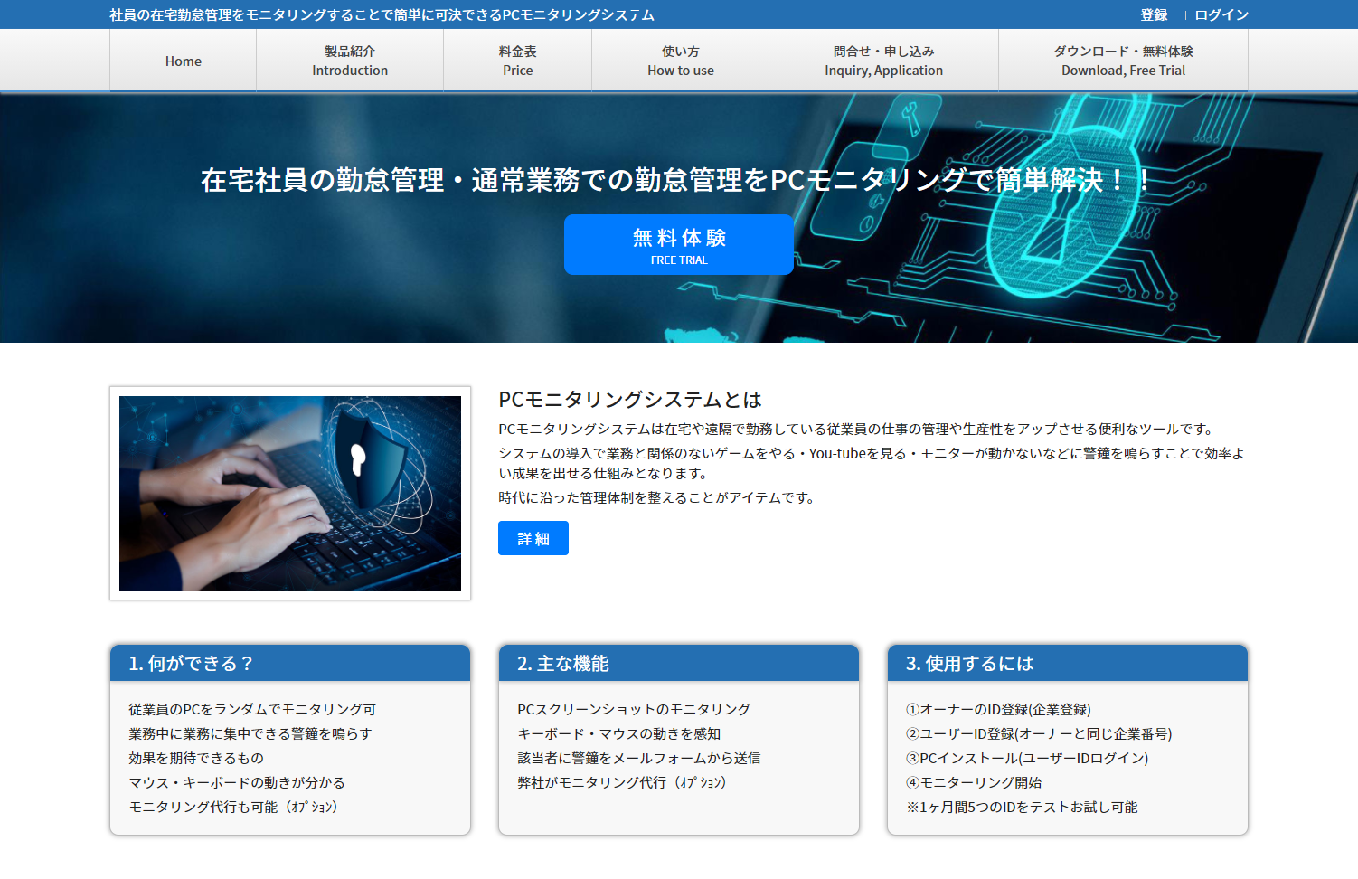
 |  |  |  |  |  |  |  |  |  |  |  |  |  |  |  |  |  |  | Linkto | http://www.pc-monitoring.net/
 | B15 |  | 広告掲載のご案内

 |  | ＜PR＞

 |  |  |  |  | 翻訳プロ

 |  | ＜PR＞
 |  |  |  |  |  |  |  |  |  | ★★★★★★★★★★ |  | 機能 |  | ・PCスクリーンショットのモニタリング ・キーボード・マウスの動きを感知 ・該当者に警鐘をメールフォームから送信 ・モニタリング代行（オプション）

 |  |  |  |  | 校正プロ

 |  |  |  |  |  |  |  |  |  | ★★★★★★★★★★ |  | 料金 |  | 1年間PC1台のモニタリングに 2000円から

 |  |  |  |  |  |  |  |  |  | ★★★★★★★★★★ |  | 導入しやすさ |  | サイトからダウンロードを行ってすぐに設定可能。 30日の無料トライアルからの本番導入のできる。

 |  |  |  |  |  |  |  |  |  | ★★★★★★★★★★ |  | 導入実績 |  | 不明

 |  |  |  |  |  |  |  |  |  | ★★★★★★★★★★ |  | 不正抑止効果 |  | ◎ マウスの動きなども監視されているので抑止になる

 |  |  |  |  |  |  |  |  |  | ★★★★★★★★★★ |  | セキュリティ効果 |  | △ セキュリティ対応は目視で管理が必要

 |  |  |  |  |  |  |  |  |  | ★★★★★★★★★★ |  | 勤怠管理機能 |  | ◎ 動作が監視されるので勤怠管理にも効果がある

 |  |  |  |  |  |  |  |  |  |  |  | PCモニタリングシステムを試す |  |  |  |  |  |  | Linkto | http://www.pc-monitoring.net/

 |  |  |  |  |  |  |  | We are suppose to insert a content here.
 |  |  |  |  |  |  |  | (Not prepared)

 |  |  |  |  |  |  |  | PR

 |  |  |  |  |  |  |  |  |  |  | 在宅社員勤怠管理システム・PCモニタリングシステム比較サイト2020

C2
Back

 |  | LanScope Cat｜在宅や遠隔勤務の従業員PCを管理・監視し、セキュリティを高めるPCモニタリングシステム｜PCモニタリングシステム比較サイト

 |  |  |  | イメージ：

 |  |  | (Link to)
 |  |  |  | B1 |  | B3 | B4 |  | B5 |  |  |  | B6 |  |  | B7 | B8 | B9
 |  | TOP｜総合力で選ぶ｜料金で選ぶ｜導入しやすさで選ぶ｜導入実績で選ぶ｜不正抑止で選ぶ｜セキュリティで選ぶ｜勤怠管理で選ぶ

 | B2 |  | ランキングの調査方法 |  |  |  | Home ＞ LanScope Cat

 | B3 |  | 総合力ランキング |  |  |  | 総合評価 ★★★★★★★★★★（XX/100）

 | B4 |  | 料金で見るランキング |  |  |  | LanScope Catのお勧めポイント |  |  |  |  |  |  |  | 運営会社：エムオーテックス株式会社
 |  |  |  |  |  |  | パソコンなど従業員のデバイス利用状況をすべてログとして残し管理できる、トータルなITマネジメントシステム。 操作ログを記録するため、不正行為の抑止力となることに加え、あらかじめ決めたルールに反した作業があった場合はリアルタイムで管理者に知らされる。またマルウェア対策や脆弱性対策など、セキュリティ面の対応ソフトとしても機能。 アフターサービスも重視しており、1社ごとに専任スタッフが運用をフォロー。リモートでの操作案内なども行ってくれる。
 | B5 |  | 導入のしやすさランキング

 | B6 |  | 導入実績ランキング

 | B7 |  | 不正抑止効果ランキング

 | B8 |  | セキュリティ効果ランキング |  |  |  | LanScope Catの弱点
 |  |  |  |  |  |  | 機能は多いが、文字ベースのログで管理するため、直感的には欠ける。購入時には保守契約が条件。
 | B9 |  | 勤怠管理効果ランキング
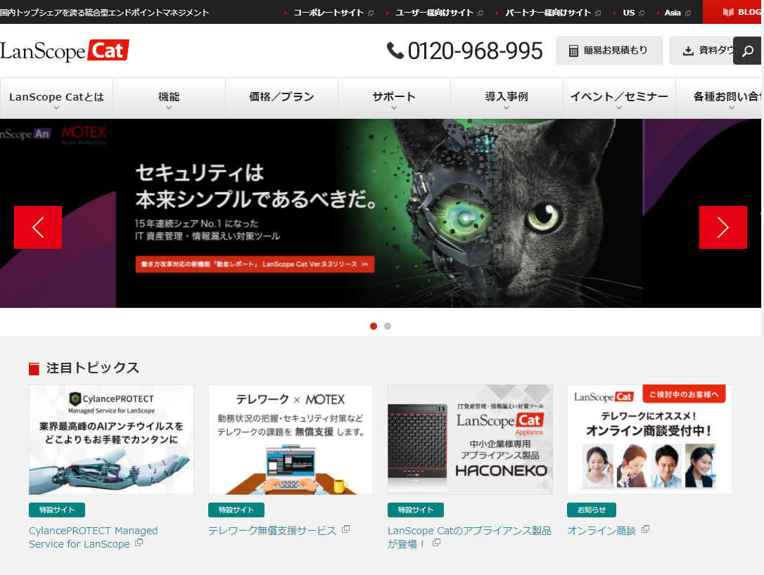
 |  |  |  |  |  |  |  |  |  |  |  |  |  |  |  |  |  |  | Linkto | https://www.lanscope.jp/cat/about/results.html
 | B15 |  | 広告掲載のご案内

 |  | ＜PR＞

 |  |  |  |  | 翻訳プロ

 |  | ＜PR＞
 |  |  |  |  |  |  |  |  |  | ★★★★★★★★★★ |  | 機能 |  | IT資産管理（ソフト資産管理、ファイル配布、ネットワーク検知、リモートコントロール）、内部不正対策（操作ログ管理、Webアクセス管理、デバイス制御、メール管理、アプリID管理、サーバ監視、不正PC遮断、シンクライアント管理）、外部脅威対策（マルウェア対策、脆弱性対策、インシデント追跡、エンドポイント侵害診断サービス、マルウェア解析サービス）、Iマネジメント（アラーム、サマリー、レポート、ログ検索、ファイル追跡）

 |  |  |  |  | 校正プロ

 |  |  |  |  |  |  |  |  |  | ★★★★★★★★★★ |  | 料金 |  | 50ライセンス 791,200円/月

 |  |  |  |  |  |  |  |  |  | ★★★★★★★★★★ |  | 導入しやすさ |  | 保守契約が必要であり、全体的にIT管理者のノウハウが必須。

 |  |  |  |  |  |  |  |  |  | ★★★★★★★★★★ |  | 導入実績 |  | 10,000社以上

 |  |  |  |  |  |  |  |  |  | ★★★★★★★★★★ |  | 不正抑止効果 |  | ◎ すべてのログが記録される

 |  |  |  |  |  |  |  |  |  | ★★★★★★★★★★ |  | セキュリティ効果 |  | ◎ 内部不正だけでなく、マルウェアなどの外部脅威にも効果

 |  |  |  |  |  |  |  |  |  | ★★★★★★★★★★ |  | 勤怠管理機能 |  | ○ オプションとしてテレワーク支援サービスあり

 |  |  |  |  |  |  |  |  |  |  |  | LanScope Cat を試す |  |  |  |  |  |  | Linkto | https://www.lanscope.jp/cat/about/results.html

 |  |  |  |  |  |  |  | We are suppose to insert a content here.
 |  |  |  |  |  |  |  | (Not prepared)

 |  |  |  |  |  |  |  | PR

 |  |  |  |  |  |  |  |  |  |  | 在宅社員勤怠管理システム・PCモニタリングシステム比較サイト2020

C3
Back

 |  | モニタリングアイ｜在宅や遠隔勤務の従業員PCを管理・監視し、セキュリティを高めるPCモニタリングシステム｜PCモニタリングシステム比較サイト

 |  |  |  | イメージ：

 |  |  | (Link to)
 |  |  |  | B1 |  | B3 | B4 |  | B5 |  |  |  | B6 |  |  | B7 | B8 | B9
 |  | TOP｜総合力で選ぶ｜料金で選ぶ｜導入しやすさで選ぶ｜導入実績で選ぶ｜不正抑止で選ぶ｜セキュリティで選ぶ｜勤怠管理で選ぶ

 | B2 |  | ランキングの調査方法 |  |  |  | Home ＞ モニタリングアイ

 | B3 |  | 総合力ランキング |  |  |  | 総合評価 ★★★★★★★★★★（XX/100）

 | B4 |  | 料金で見るランキング |  |  |  | モニタリングアイのお勧めポイント |  |  |  |  |  |  |  | 運営会社：株式会社アイライフ
 |  |  |  |  |  |  | 主に資産管理や情報漏洩対策にフォーカスしたシステム。運用に合わせて機能をカスタマイズすることができる。 無料トライアルも準備されている。
 | B5 |  | 導入のしやすさランキング

 | B6 |  | 導入実績ランキング

 | B7 |  | 不正抑止効果ランキング

 | B8 |  | セキュリティ効果ランキング |  |  |  | モニタリングアイの弱点
 |  |  |  |  |  |  | 機能や料金など全体的な情報がWebに掲載されておらず、検討する場合は都度問い合わせが必要。
 | B9 |  | 勤怠管理効果ランキング
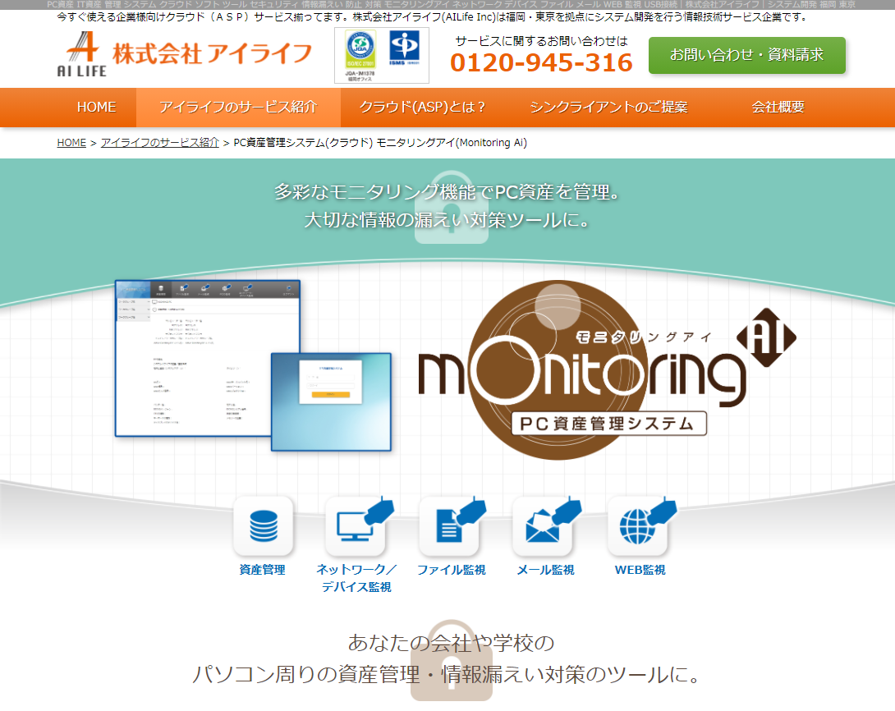
 |  |  |  |  |  |  |  |  |  |  |  |  |  |  |  |  |  |  | Linkto | https://www.ailife2003.com/service/monitoring.html
 | B15 |  | 広告掲載のご案内

 |  | ＜PR＞

 |  |  |  |  | 翻訳プロ

 |  | ＜PR＞
 |  |  |  |  |  |  |  |  |  | ★★★★★★★★★★ |  | 機能 |  | PC起動時間・OSやソフトウェアのバージョン・ファイル操作や印刷監視、不正なデータ持ち出し監視・メール監視・Web接続履歴などを監視する

 |  |  |  |  | 校正プロ

 |  |  |  |  |  |  |  |  |  | ★★★★★★★★★★ |  | 料金 |  | 個別見積り（初期費用＋ライセンス従量課金）

 |  |  |  |  |  |  |  |  |  | ★★★★★★★★★★ |  | 導入しやすさ |  | 不明

 |  |  |  |  |  |  |  |  |  | ★★★★★★★★★★ |  | 導入実績 |  | 不明

 |  |  |  |  |  |  |  |  |  | ★★★★★★★★★★ |  | 不正抑止効果 |  | ◎ Webの利用状況やUSBの抜き差しなどアラートが出る

 |  |  |  |  |  |  |  |  |  | ★★★★★★★★★★ |  | セキュリティ効果 |  | ◎ メールの件名や本文なども監視できる

 |  |  |  |  |  |  |  |  |  | ★★★★★★★★★★ |  | 勤怠管理機能 |  | △ 利用時間の記録程度

 |  |  |  |  |  |  |  |  |  |  |  | モニタリングアイ を試す |  |  |  |  |  |  | Linkto | https://www.ailife2003.com/service/monitoring.html

 |  |  |  |  |  |  |  | We are suppose to insert a content here.
 |  |  |  |  |  |  |  | (Not prepared)

 |  |  |  |  |  |  |  | PR

 |  |  |  |  |  |  |  |  |  |  | 在宅社員勤怠管理システム・PCモニタリングシステム比較サイト2020

C4
Back

 |  | iMonitor PC監視ソフト｜在宅や遠隔勤務の従業員PCを管理・監視し、セキュリティを高めるPCモニタリングシステム｜PCモニタリングシステム比較サイト

 |  |  |  | イメージ：

 |  |  | (Link to)
 |  |  |  | B1 |  | B3 | B4 |  | B5 |  |  |  | B6 |  |  | B7 | B8 | B9
 |  | TOP｜総合力で選ぶ｜料金で選ぶ｜導入しやすさで選ぶ｜導入実績で選ぶ｜不正抑止で選ぶ｜セキュリティで選ぶ｜勤怠管理で選ぶ

 | B2 |  | ランキングの調査方法 |  |  |  | Home ＞ iMonitor PC監視ソフト

 | B3 |  | 総合力ランキング |  |  |  | 総合評価 ★★★★★★★★★★（XX/100）

 | B4 |  | 料金で見るランキング |  |  |  | iMonitor PC監視ソフトのお勧めポイント |  |  |  |  |  |  |  | 運営会社：iMonitor Software
 |  |  |  |  |  |  | オンプレのiMonitorEAMと、クラウド型のiMonitor365から選べる。専用のサーバを設置する必要がなく、管理者のPCをサーバとして使用することができるため、データのバックアップ等も容易にできる。 サーバを常時ONする必要がなく、ログをチェックしたい時だけログインすればよいので手軽。
 | B5 |  | 導入のしやすさランキング

 | B6 |  | 導入実績ランキング

 | B7 |  | 不正抑止効果ランキング

 | B8 |  | セキュリティ効果ランキング |  |  |  | iMonitor PC監視ソフトの弱点
 |  |  |  |  |  |  | 管理者のPCから全てを管理するというシステムなので、基本的に管理者は一人だけとなる。
 | B9 |  | 勤怠管理効果ランキング
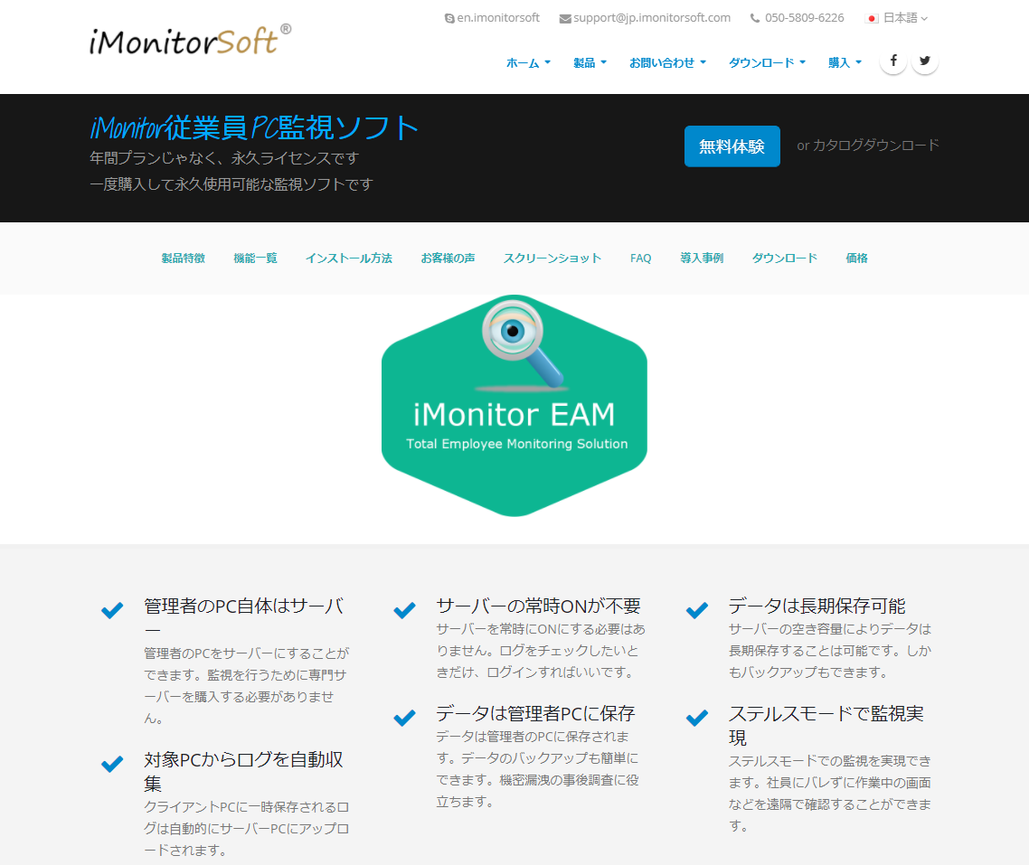
 |  |  |  |  |  |  |  |  |  |  |  |  |  |  |  |  |  |  | Linkto | https://jp.imonitorsoft.com/employee-monitoring-software.html
 | B15 |  | 広告掲載のご案内

 |  | ＜PR＞

 |  |  |  |  | 翻訳プロ

 |  | ＜PR＞
 |  |  |  |  |  |  |  |  |  | ★★★★★★★★★★ |  | 機能 |  | 社用PCにおけるキーストローク、クリップボード、スクリーンショット、ファイル操作、Eメール、webメール、 オンラインストレージ、FTPファイル転送、Webサイト閲覧、検索したキーワード、ダウンロード、APP利用状況、 チャット記録、各種ストレージ、 アプリケーショントラフィック量などの操作履歴を記録することができる。

 |  |  |  |  | 校正プロ

 |  |  |  |  |  |  |  |  |  | ★★★★★★★★★★ |  | 料金 |  | １0台 85,490円/永久ライセンス

 |  |  |  |  |  |  |  |  |  | ★★★★★★★★★★ |  | 導入しやすさ |  | 支払後すぐに登録コードとフルバージョンのダウンロードリンクが届く。インストールは20分で完了。

 |  |  |  |  |  |  |  |  |  | ★★★★★★★★★★ |  | 導入実績 |  | 2万以上

 |  |  |  |  |  |  |  |  |  | ★★★★★★★★★★ |  | 不正抑止効果 |  | ◎ ステルスで監視が行われるため、緊張感が期待できる

 |  |  |  |  |  |  |  |  |  | ★★★★★★★★★★ |  | セキュリティ効果 |  | ◎ 注意すべき作業が行われると管理者にアラートが届く

 |  |  |  |  |  |  |  |  |  | ★★★★★★★★★★ |  | 勤怠管理機能 |  | ○ 操作履歴が記録される

 |  |  |  |  |  |  |  |  |  |  |  | iMonitor PC監視ソフトを試す |  |  |  |  |  |  | Linkto | https://jp.imonitorsoft.com/employee-monitoring-software.html

 |  |  |  |  |  |  |  | We are suppose to insert a content here.
 |  |  |  |  |  |  |  | (Not prepared)

 |  |  |  |  |  |  |  | PR

 |  |  |  |  |  |  |  |  |  |  | 在宅社員勤怠管理システム・PCモニタリングシステム比較サイト2020

C5
Back

 |  | AeroAdmin｜在宅や遠隔勤務の従業員PCを管理・監視し、セキュリティを高めるPCモニタリングシステム｜PCモニタリングシステム比較サイト

 |  |  |  | イメージ：

 |  |  | (Link to)
 |  |  |  | B1 |  | B3 | B4 |  | B5 |  |  |  | B6 |  |  | B7 | B8 | B9
 |  | TOP｜総合力で選ぶ｜料金で選ぶ｜導入しやすさで選ぶ｜導入実績で選ぶ｜不正抑止で選ぶ｜セキュリティで選ぶ｜勤怠管理で選ぶ

 | B2 |  | ランキングの調査方法 |  |  |  | Home ＞ AeroAdmin

 | B3 |  | 総合力ランキング |  |  |  | 総合評価 ★★★★★★★★★★（XX/100）

 | B4 |  | 料金で見るランキング |  |  |  | AeroAdminのお勧めポイント |  |  |  |  |  |  |  | 運営会社：AeroAdmin
 |  |  |  |  |  |  | 制限時間内の利用であれば無償で利用できる。サイト上から簡単にダウンロードでき、クライアント、管理者の両方がソフトを起動すればすぐに監視が開始できてとても手軽。
 | B5 |  | 導入のしやすさランキング

 | B6 |  | 導入実績ランキング

 | B7 |  | 不正抑止効果ランキング

 | B8 |  | セキュリティ効果ランキング |  |  |  | AeroAdminの弱点
 |  |  |  |  |  |  | ログなどの形で記録されず、リアルタイムでの監視になるので、管理者が稼働している時のみの活用となる。
 | B9 |  | 勤怠管理効果ランキング
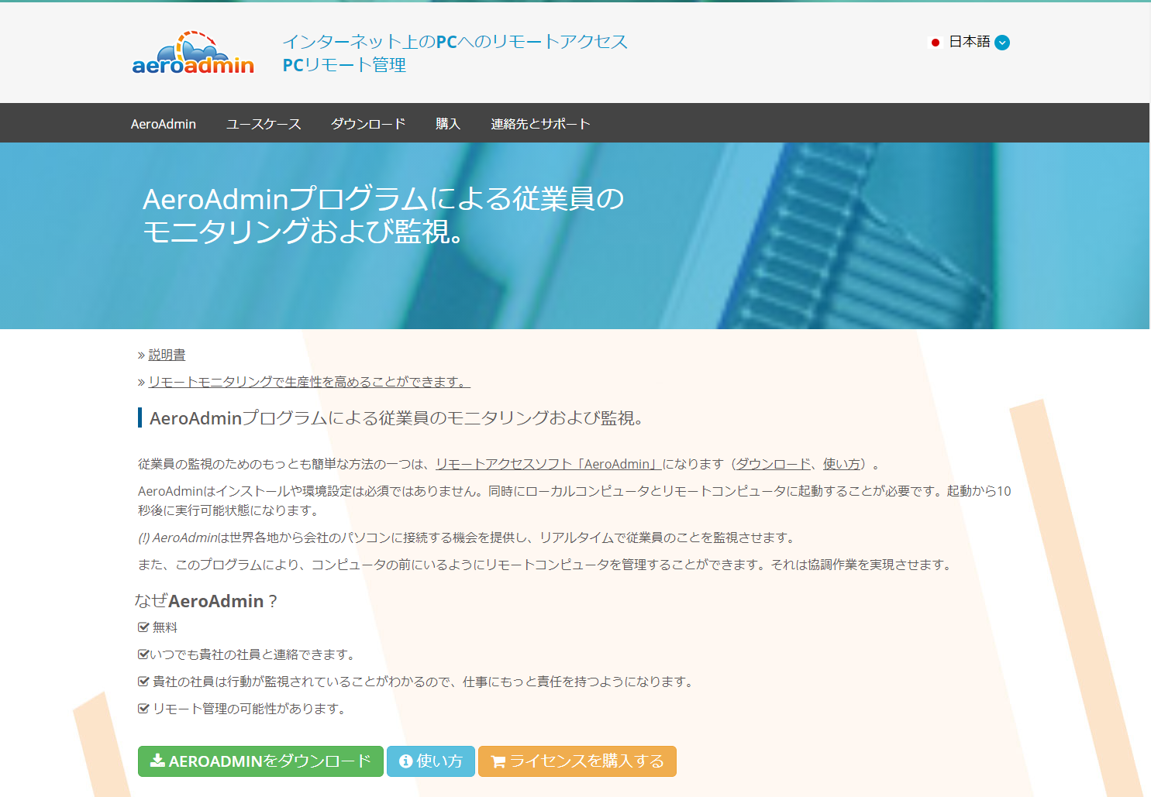
 |  |  |  |  |  |  |  |  |  |  |  |  |  |  |  |  |  |  | Linkto | https://www.aeroadmin.com/jp/free_employee_monitoring_software.html
 | B15 |  | 広告掲載のご案内

 |  | ＜PR＞

 |  |  |  |  | 翻訳プロ

 |  | ＜PR＞
 |  |  |  |  |  |  |  |  |  | ★★★★★★★★★★ |  | 機能 |  | リモートコントロール（ログオンや再稼働、クリップボードの同期化、自動ロック解除、起動時のスクリーンショット撮影など）。 デスクトップの画像を送信、遠隔で操作など。

 |  |  |  |  | 校正プロ

 |  |  |  |  |  |  |  |  |  | ★★★★★★★★★★ |  | 料金 |  | 20クライアント 1ヶ月接続17時間まで無料

 |  |  |  |  |  |  |  |  |  | ★★★★★★★★★★ |  | 導入しやすさ |  | クライアントと管理者それぞれがアプリケーションをダウンロードすればすぐに使用できる。

 |  |  |  |  |  |  |  |  |  | ★★★★★★★★★★ |  | 導入実績 |  | 不明

 |  |  |  |  |  |  |  |  |  | ★★★★★★★★★★ |  | 不正抑止効果 |  | ◎ 記録には残らないが監視されているので意識は高まる

 |  |  |  |  |  |  |  |  |  | ★★★★★★★★★★ |  | セキュリティ効果 |  | △ ユーザーの状況を見ることはできるが、記録には残らない

 |  |  |  |  |  |  |  |  |  | ★★★★★★★★★★ |  | 勤怠管理機能 |  | △ ユーザーの状況を見ることはできるが、記録には残らない

 |  |  |  |  |  |  |  |  |  |  |  | AeroAdminを試す |  |  |  |  |  |  | Linkto | https://www.aeroadmin.com/jp/free_employee_monitoring_software.html

 |  |  |  |  |  |  |  | We are suppose to insert a content here.
 |  |  |  |  |  |  |  | (Not prepared)

 |  |  |  |  |  |  |  | PR

 |  |  |  |  |  |  |  |  |  |  | 在宅社員勤怠管理システム・PCモニタリングシステム比較サイト2020

C６
Back

 |  | LOOOC｜在宅や遠隔勤務の従業員PCを管理・監視し、セキュリティを高めるPCモニタリングシステム｜PCモニタリングシステム比較サイト

 |  |  |  | イメージ：

 |  |  | (Link to)
 |  |  |  | B1 |  | B3 | B4 |  | B5 |  |  |  | B6 |  |  | B7 | B8 | B9
 |  | TOP｜総合力で選ぶ｜料金で選ぶ｜導入しやすさで選ぶ｜導入実績で選ぶ｜不正抑止で選ぶ｜セキュリティで選ぶ｜勤怠管理で選ぶ

 | B2 |  | ランキングの調査方法 |  |  |  | Home ＞ LOOOC

 | B3 |  | 総合力ランキング |  |  |  | 総合評価 ★★★★★★★★★★（XX/100）

 | B4 |  | 料金で見るランキング |  |  |  | LOOOCのお勧めポイント |  |  |  |  |  |  |  | 運営会社：コムソル株式会社
 |  |  |  |  |  |  | 3秒に1回、ユーザーのモニタ画面をキャプチャーして動画として再生する。 キーボードに入力したログを100%記録するので、勤怠管理やメンタルヘルスなど様々な観点から、問題を未然に防ぐことに寄与する。
 | B5 |  | 導入のしやすさランキング

 | B6 |  | 導入実績ランキング

 | B7 |  | 不正抑止効果ランキング

 | B8 |  | セキュリティ効果ランキング |  |  |  | LOOOCの弱点
 |  |  |  |  |  |  | アプリケーションを同時に動かしている場合、一番手前のウィンドウのみの情報を取得する
 | B9 |  | 勤怠管理効果ランキング
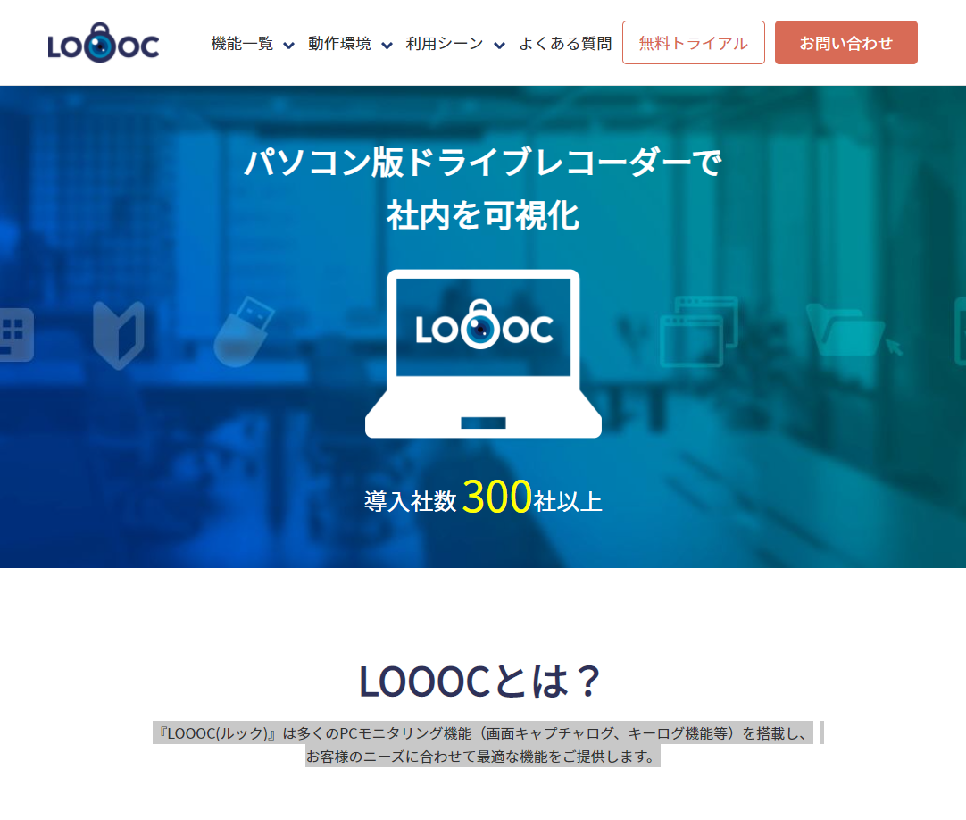
 |  |  |  |  |  |  |  |  |  |  |  |  |  |  |  |  |  |  | Linkto | https://www.comradesol.com/loooc/
 | B15 |  | 広告掲載のご案内

 |  | ＜PR＞

 |  |  |  |  | 翻訳プロ

 |  | ＜PR＞
 |  |  |  |  |  |  |  |  |  | ★★★★★★★★★★ |  | 機能 |  | 画面キャプチャ、キーログ機能、USBアクセス履歴、ファイルアクセス履歴、webアクセス履歴、アプリケーション稼働管理、PC強制オフ機能、リポート機能

 |  |  |  |  | 校正プロ

 |  |  |  |  |  |  |  |  |  | ★★★★★★★★★★ |  | 料金 |  | 1ライセンス 1500円/月 最短1年から

 |  |  |  |  |  |  |  |  |  | ★★★★★★★★★★ |  | 導入しやすさ |  | 契約・アカウント発行で１営業日。 インストールは2-3分ですぐ稼働開始

 |  |  |  |  |  |  |  |  |  | ★★★★★★★★★★ |  | 導入実績 |  | 300社以上

 |  |  |  |  |  |  |  |  |  | ★★★★★★★★★★ |  | 不正抑止効果 |  | ◎ 3秒に1回記録されるという頻度

 |  |  |  |  |  |  |  |  |  | ★★★★★★★★★★ |  | セキュリティ効果 |  | ○ USBやファイルアクセス履歴を記録

 |  |  |  |  |  |  |  |  |  | ★★★★★★★★★★ |  | 勤怠管理機能 |  | ◎ 動画で勤務状況を見て取れる

 |  |  |  |  |  |  |  |  |  |  |  | LOOOCを試す |  |  |  |  |  |  | Linkto | https://www.comradesol.com/loooc/

 |  |  |  |  |  |  |  | We are suppose to insert a content here.
 |  |  |  |  |  |  |  | (Not prepared)

 |  |  |  |  |  |  |  | PR

 |  |  |  |  |  |  |  |  |  |  | 在宅社員勤怠管理システム・PCモニタリングシステム比較サイト2020

C7
Back

 |  | DigitalDataEyes｜在宅や遠隔勤務の従業員PCを管理・監視し、セキュリティを高めるPCモニタリングシステム｜PCモニタリングシステム比較サイト

 |  |  |  | イメージ：

 |  |  | (Link to)
 |  |  |  | B1 |  | B3 | B4 |  | B5 |  |  |  | B6 |  |  | B7 | B8 | B9
 |  | TOP｜総合力で選ぶ｜料金で選ぶ｜導入しやすさで選ぶ｜導入実績で選ぶ｜不正抑止で選ぶ｜セキュリティで選ぶ｜勤怠管理で選ぶ

 | B2 |  | ランキングの調査方法 |  |  |  | Home ＞ DigitalDataEyes

 | B3 |  | 総合力ランキング |  |  |  | 総合評価 ★★★★★★★★★★（XX/100）

 | B4 |  | 料金で見るランキング |  |  |  | DigitalDataEyesのお勧めポイント |  |  |  |  |  |  |  | 運営会社：デジタルデータソリューション株式会社
 |  |  |  |  |  |  | ユーザーのPC電源が入っているときは365日24時間全てキャプチャで取得可能。また、日時指定再生や20倍速再生、各種イベントログからの検索、頭出し再生など再生機能も便利。 キーボードログ、ファイルログ、ウェブ使用ログなどあらゆる操作が記録される。 またアプリ別稼働時間や総稼働時間が概算で確認できるため、勤怠管理にも活用できる。
 | B5 |  | 導入のしやすさランキング

 | B6 |  | 導入実績ランキング

 | B7 |  | 不正抑止効果ランキング

 | B8 |  | セキュリティ効果ランキング |  |  |  | DigitalDataEyesの弱点
 |  |  |  |  |  |  | 記録は一番手前のウィンドウのみ
 | B9 |  | 勤怠管理効果ランキング
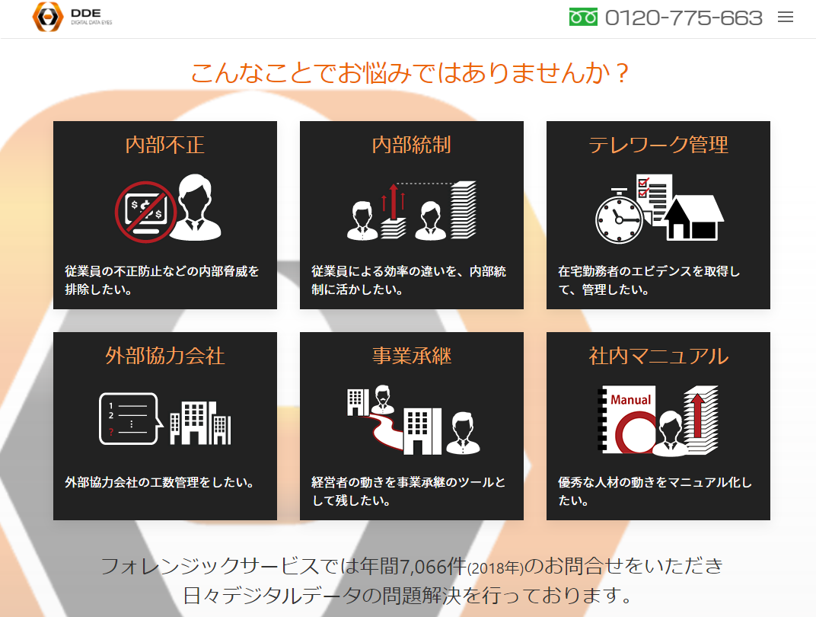
 |  |  |  |  |  |  |  |  |  |  |  |  |  |  |  |  |  |  | Linkto | https://www.digitaldata-eyes.com/
 | B15 |  | 広告掲載のご案内

 |  | ＜PR＞

 |  |  |  |  | 翻訳プロ

 |  | ＜PR＞
 |  |  |  |  |  |  |  |  |  | ★★★★★★★★★★ |  | 機能 |  | ・PCの画面録画 ～ 再生 ・稼働ログ確認（キーログ、ファイルログ、ウェブログ、アプリ稼働時間、総稼働時間） ・従業員PC管理（コンピュータ名、Windowsユーザ名、外観、接続、モデル、型番、PC導入日/インストール/外観形状/OS/ドメイン名/通用使うプリンタ/CPU/メモリ/HDD全容量/HDD空き容量/IPアドレスDNS/デフォルトゲートウェイ/接続方式/シリアルナンバー/その他情報）

 |  |  |  |  | 校正プロ

 |  |  |  |  |  |  |  |  |  | ★★★★★★★★★★ |  | 料金 |  | 管理者：5,000円/月 1ライセンス当たり：1,650円/月

 |  |  |  |  |  |  |  |  |  | ★★★★★★★★★★ |  | 導入しやすさ |  | 不明

 |  |  |  |  |  |  |  |  |  | ★★★★★★★★★★ |  | 導入実績 |  | 不明

 |  |  |  |  |  |  |  |  |  | ★★★★★★★★★★ |  | 不正抑止効果 |  | ◎ あらゆる動作が映像で記録されている

 |  |  |  |  |  |  |  |  |  | ★★★★★★★★★★ |  | セキュリティ効果 |  | △ 監視は行うが遠隔操作は行わない

 |  |  |  |  |  |  |  |  |  | ★★★★★★★★★★ |  | 勤怠管理機能 |  | ◎ PC利用の時間を記録できる

 |  |  |  |  |  |  |  |  |  |  |  | DigitalDataEyesを試す |  |  |  |  |  |  | Linkto | https://www.digitaldata-eyes.com/

 |  |  |  |  |  |  |  | We are suppose to insert a content here.
 |  |  |  |  |  |  |  | (Not prepared)

 |  |  |  |  |  |  |  | PR

 |  |  |  |  |  |  |  |  |  |  | 在宅社員勤怠管理システム・PCモニタリングシステム比較サイト2020

C8
Back

 |  | CCAS｜在宅や遠隔勤務の従業員PCを管理・監視し、セキュリティを高めるPCモニタリングシステム｜PCモニタリングシステム比較サイト

 |  |  |  | イメージ：

 |  |  | (Link to)
 |  |  |  | B1 |  | B3 | B4 |  | B5 |  |  |  | B6 |  |  | B7 | B8 | B9
 |  | TOP｜総合力で選ぶ｜料金で選ぶ｜導入しやすさで選ぶ｜導入実績で選ぶ｜不正抑止で選ぶ｜セキュリティで選ぶ｜勤怠管理で選ぶ

 | B2 |  | ランキングの調査方法 |  |  |  | Home ＞ CCAS

 | B3 |  | 総合力ランキング |  |  |  | 総合評価 ★★★★★★★★★★（XX/100）

 | B4 |  | 料金で見るランキング |  |  |  | CCASのお勧めポイント |  |  |  |  |  |  |  | 運営会社：株式会社日本ソフトランド
 |  |  |  |  |  |  | セキュリティ管理、ログ収集、利用状況監視、利用制限、情報収集、資産管理、メンテナンス、プレゼンテーション、コミュニケーションなど、クライアント管理に必要な機能全てが1本に統合されたアプリ。10台未満から数千台の大規模ネットワークまで対応可能。特別にサーバーPCを用意する必要はなく構成できる。 同類の他社製品と比べ、圧倒的な低価格(1/3～1/10以下)で、導入時の購入費用のみで継続利用できる。
 | B5 |  | 導入のしやすさランキング

 | B6 |  | 導入実績ランキング

 | B7 |  | 不正抑止効果ランキング

 | B8 |  | セキュリティ効果ランキング |  |  |  | CCASの弱点
 |  |  |  |  |  |  | キャプチャなど直感的な監視はできない。 個人としては購入できない。（自分が取引をしているベンダー経由での調達）
 | B9 |  | 勤怠管理効果ランキング
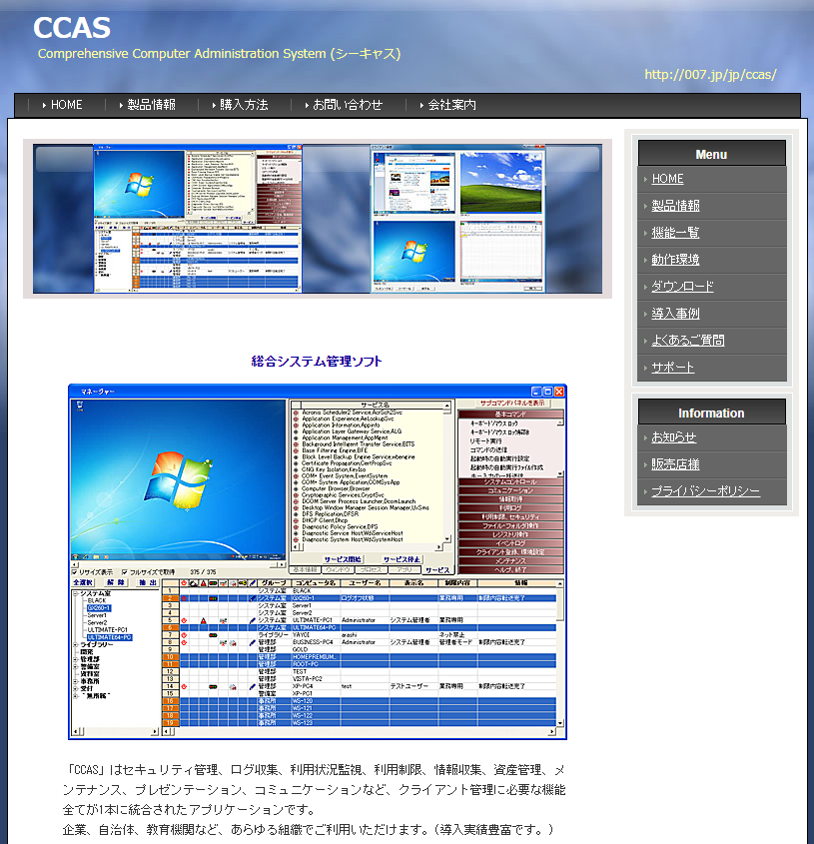
 |  |  |  |  |  |  |  |  |  |  |  |  |  |  |  |  |  |  | Linkto | http://007.jp/jp/CCAS/ccas_top.html
 | B15 |  | 広告掲載のご案内

 |  | ＜PR＞

 |  |  |  |  | 翻訳プロ

 |  | ＜PR＞
 |  |  |  |  |  |  |  |  |  | ★★★★★★★★★★ |  | 機能 |  | ・リモートメンテナンス（電源などの遠隔操作、ファイル操作、ネットワーク設定など） ・利用管理、利用ログ記録（電源、アプリ使用、ウィンドウタイトル、ネット利用、プリンタ利用、外部デバイス利用、クリップボード利用など） ・セキュリティ管理、警報（禁止行為の通報） ・資産管理、情報収集（各種台帳管理） ・利用制限、禁止行為（キーボードやマウスのロック、アプリやサイト利用の制限、印刷制限など） ・コミュニケーション ・プレゼンテーション(教育支援) ・利用時間制限(就業管理)など

 |  |  |  |  | 校正プロ

 |  |  |  |  |  |  |  |  |  | ★★★★★★★★★★ |  | 料金 |  | オープンプライス

 |  |  |  |  |  |  |  |  |  | ★★★★★★★★★★ |  | 導入しやすさ |  | 現在環境のまま、即日運用を開始する事が可能

 |  |  |  |  |  |  |  |  |  | ★★★★★★★★★★ |  | 導入実績 |  | 100万台以上の端末で稼働中

 |  |  |  |  |  |  |  |  |  | ★★★★★★★★★★ |  | 不正抑止効果 |  | ○ アラートなどを表示させることができる

 |  |  |  |  |  |  |  |  |  | ★★★★★★★★★★ |  | セキュリティ効果 |  | ◎ 禁止行為を設定でき、リモートで操作が行える

 |  |  |  |  |  |  |  |  |  | ★★★★★★★★★★ |  | 勤怠管理機能 |  | ◎ 利用時間制限など設定可能

 |  |  |  |  |  |  |  |  |  |  |  | CCASを試す |  |  |  |  |  |  | Linkto | http://007.jp/jp/CCAS/ccas_top.html

 |  |  |  |  |  |  |  | We are suppose to insert a content here.
 |  |  |  |  |  |  |  | (Not prepared)

 |  |  |  |  |  |  |  | PR

 |  |  |  |  |  |  |  |  |  |  | 在宅社員勤怠管理システム・PCモニタリングシステム比較サイト2020

D1
 | URL | 内容 | 実際の文書 | 記事ジャンル／ 使用場所 | 参照URL or 画像URL
1 | https://jp.imonitorsoft.com/employee-monitoring-software.html | （問題は内部から起こるという指標） | 70% 機密データの盗みは内部から 55% 収益のロスは従業員の詐欺から 57% 必要経費は労働争議から 85% 作業時間は私事に取り掛かられる
 | https://www.aeroadmin.com/jp/free_employee_monitoring_software.html | 従業員の監視。なぜ従業員の監視が必要？ | ESETとFutureTodayの検査によると、元社員の38パーセントの人が元雇用主に復讐したいそうです。復讐する機会がいっぱいありますが、17パーセントの人に選ばれる最も人気な復讐方法はファイルやソフトウェアなどの削除です。 新しい就職先で使うために、顧客基盤、レポート、計画や金融証書などを不法にコピーした人の割合は13パーセントとなります。 また、4パーセントは、悪意をもってビジネス用のメールアドレスを使用した、または遠隔で組織的な資産を見ました。それは、ITセキュリティやデータ保護などの問題だからす。 インターネットで会社の秘密情報（金融証書や社長の個人情報など）を発行したことがある人の割合は4パーセントとなります。 ただし、元社員の62パーセントの人が正直なので、違法な結合ファイルのコピーや削除を一回もしませんでした。 従業員の解雇の後でデータの安全管理措置を講じない会社の割合は37パーセントとなるに注目する価値があります。 従業員の監視プログラム 従業員の生産性が不足していると感じたり、就労時間の不適切な使用が疑われる場合は、AeroAdminスタッフコントロールプログラムのインストールを検討する必要があります。 貴社の社員は行動が監視されていることがわかるので、仕事にもっと責任を持つようになります。
 | https://www.digitaldata-eyes.com/?utm_source=google&utm_medium=cpc&utm_campaign=dde_ddeall&utm_term=Broad_%2B%E3%83%A2%E3%83%8B%E3%82%BF%E3%83%AA%E3%83%B3%E3%82%B0%20%2BPC&gclid=Cj0KCQjwn7j2BRDrARIsAHJkxmzo8_6cZM4YiNqK9e4xyBu9p-IBrjDJhA5uQHSR4xTuEn_aEgwJceAaAiCIEALw_wcB | 情報漏洩の多くは社内不正によって発生。不正を行う人々の大半は、データを消去しています。 | 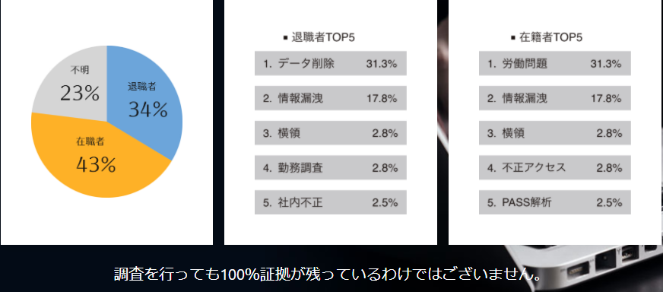
 | https://www.digitaldata-eyes.com/?utm_source=google&utm_medium=cpc&utm_campaign=dde_ddeall&utm_term=Broad_%2B%E3%83%A2%E3%83%8B%E3%82%BF%E3%83%AA%E3%83%B3%E3%82%B0%20%2BPC&gclid=Cj0KCQjwn7j2BRDrARIsAHJkxmzo8_6cZM4YiNqK9e4xyBu9p-IBrjDJhA5uQHSR4xTuEn_aEgwJceAaAiCIEALw_wcB | こんなことでお悩みではありませんか？ （どんなシーンで使えるか） | 内部不正 従業員の不正防止などの内部脅威を排除したい。 内部統制 従業員による効率の違いを、内部統制に活かしたい。 テレワーク 在宅勤務者のエビデンスを取得して、管理したい。 外部協力会社 外部協力会社の工数管理をしたい。 事業承継 経営者の動きを事業承継のツールとして残したい。 社内マニュアル 優秀な人材の動きをマニュアル化したい。 今後、何から手を付ければいいのか？ データが完全に消されていた。証拠として残すには？ 調査までに時間がかかる。早く解決したい! 未然に防ぎたい。どう対策する？ 自社で内製化するにはどうしたらいいのか？
 | https://www.digitaldata-eyes.com/ | メリット

